KAPAK
TÜRKİYE ODALAR VE BORSALAR BİRLİĞİ

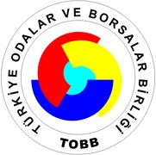

KURULAN VE KAPANAN ŞİRKET İSTATİSTİKLERİ

TEMMUZ 2018

 | (5429 Sayılı Kanun uyarınca Resmi İstatistik Programı kapsamında yayımlanmıştır)

BİLGİ HİZMETLERİ DAİRESİ
BİLGİ ERİŞİM MÜDÜRLÜĞÜ

17 AĞUSTOS 2018

